Sheet1
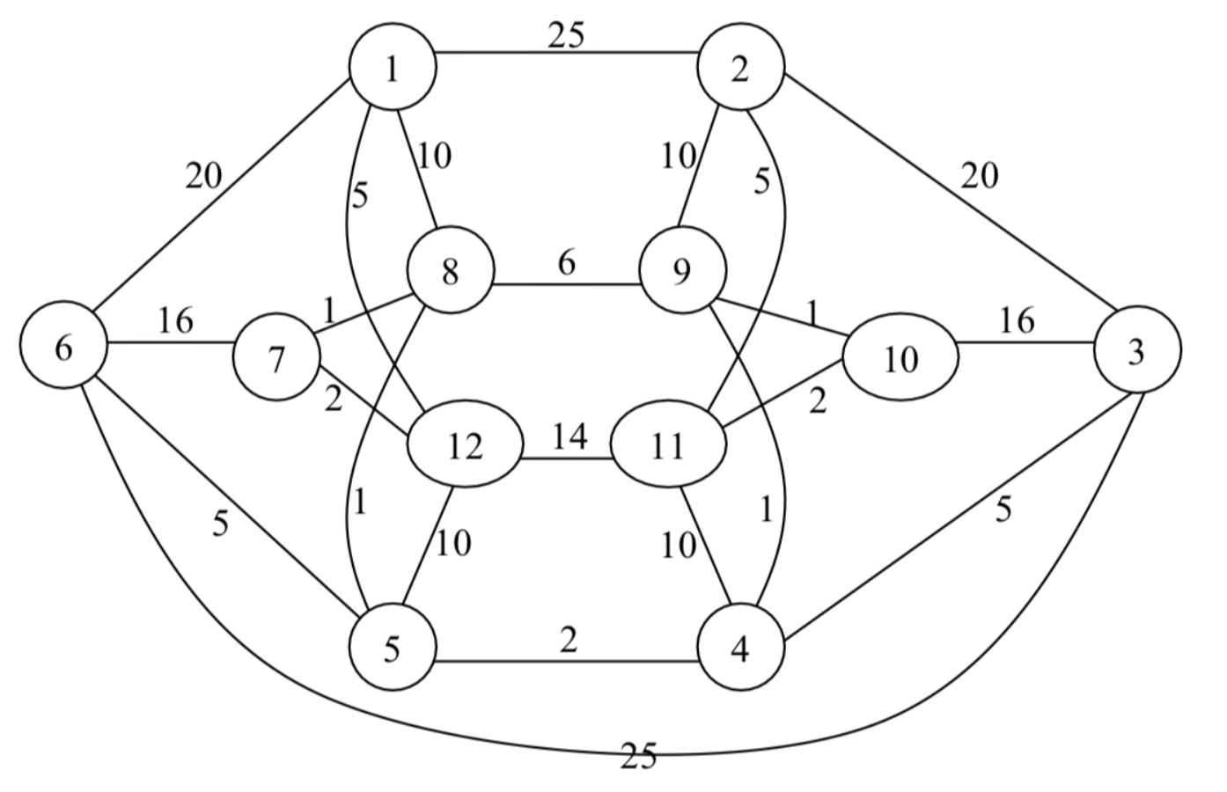
 | 1 | 2 | 3 | 4 | 5 | 6 | 7 | 8 | 9 | 10 | 11 | 12
0 | 0 | ∞ | ∞ | ∞ | ∞ | ∞ | ∞ | ∞ | ∞ | ∞ | ∞ | ∞
1 |  | 25 (1) | ∞ | ∞ | ∞ | 20 (1) | ∞ | 10 (1) | ∞ | ∞ | ∞ | 5 (1)
2 |  | 25 (1) | ∞ | ∞ | 10 (12) | 20 (1) | 2 (12) | 10 (1) | ∞ | ∞ | 14 (12)
3 |  | 25 (1) | ∞ | ∞ | 10 (12) | 16 (7) |  | 1 (7) | ∞ | ∞ | 14 (12)
4 |  | 25 (1) | ∞ | ∞ | 1 (8) | 16 (7) |  |  | 6 (8) | ∞ | 14 (12)
5 |  | 25 (1) | ∞ | 2 (5) |  | 5 (5) |  |  | 6 (8) | ∞ | 14 (12)
6 |  | 25 (1) | 5 (4) |  |  | 5 (5) |  |  | 1 (4) | ∞ | 10 (4)
7 |  | 10 (9) | 5 (4) |  |  | 5 (5) |  |  |  | 1 (9) | 10 (4)
8 |  | 10 (9) | 5 (4) |  |  | 5 (5) |  |  |  |  | 2 (10)
9 |  | 5 (11) | 5 (4) |  |  | 5 (5)

 | Sum = 5 + 2 + 1 + 1 + 2 + 1 + 1 + 2 + 5 = 20
 | Path: 1 > 12 > 7 > 8 > 5 > 4 > 9 > 10 > 11 > 2

